Textilien
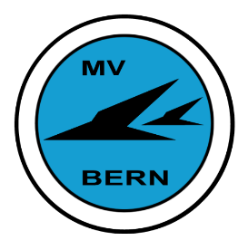 |  | MV-Bern Textilbestellung

T-Shirt |  | T-Shirt inkl. Logo auf Brust links gedruckt.

 |  | Größe | XS | S | M | L | XL | 2XL | 3XL | 4XL | 5XL | 6XL | Alle Beträge inkl. MwSt.
 |  | Masse A | 50 | 52 | 56 | 58 | 60 | 62 | 64 | 66 | 68 | 70
 |  | Masse B | 68 | 70 | 73 | 76 | 79 | 81 | 82 | 83 | 84 | 85
Farbe 010 royalblau |  | Anzahl eintragen |  |  |  |  |  |  |  |  |  |  | à Fr. 28.- | 0.00
Art-Nr: 292 |  | Optionale Bestickung des Namens am Rand rechter Ärmel max. 20 Buchst. |  |  |  |  |  |  |  |  |  |  | Fr. 10.80 | 0.00
 |  | Text hier eintragen:

Polo-Shirt |  | Polo-Shirt inkl. Logo auf Brust links gedruckt.

 |  | Größe | XS | S | M | L | XL | 2XL | 3XL | 4XL | 5XL | 6XL
 |  | Masse A | 48 | 52 | 56 | 60 | 64 | 68 | 72 | 76 | 80 | 84
 |  | Masse B | 67 | 70 | 73 | 76 | 79 | 81 | 82 | 83 | 84 | 85
Farbe 010 royalblau |  | Anzahl eintragen |  |  |  |  |  |  |  |  |  |  | à Fr. 58.- | 0.00
Art-Nr: 816 |  | Optionale Bestickung des Namens am Rand rechter Ärmel max. 20 Buchst. |  |  |  |  |  |  |  |  |  |  | Fr. 10.80 | 0.00
 |  | Text hier eintragen:

Soft-Shell |  | Soft-Shell inkl. Logo auf Brust links gedruckt.

 |  | Größe | XS | S | M | L | XL | 2XL | 3XL | 4XL | 5XL | 6XL
 |  | Masse A | 51 | 54 | 57 | 60 | 63 | 66 | 69 | 72 | 75 | 78
 |  | Masse B | 66 | 68 | 70 | 72 | 74 | 76 | 78 | 80 | 82 | 84
Farbe 010 royalblau |  | Anzahl eintragen |  |  |  |  |  |  |  |  |  |  | à Fr. 150.- | 0.00
Art-Nr: 848 |  | Optionale Bestickung des Namens oben am rechten Ärmel max. 20 Buchst. |  |  |  |  |  |  |  |  |  |  | Fr. 10.80 | 0.00
 |  | Text hier eintragen:

Mütze |  | Schirmmütze mit Badge aufgenäht.
 |  | Einheitsgrösse

royalblau/weiss |  | Anzahl eintragen |  |  |  |  |  |  |  |  |  |  | à Fr. 24.- | 0.00
Art-Nr: MB6238

Die Bestellung gilt sobald der Total-Betrag auf dem Konto der MV Bern einbezahlt ist. |  |  |  |  |  |  |  |  |  |  |  |  | Total | 0.00

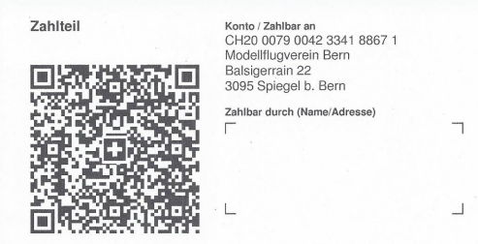
Name
Vorname
Adresse
PLZ, Ort
Mobile-Tf-Nr.
E-Mail
Datum
Unterschrift

 | Verwendet zum Bezahlen bitte diesen QR-Code. Die Bestellung ist nur gültig wenn der bezahlte Betrag
 | mit dem Total dieser Bestellung überinstimmt.
 | Nach erfolgter Bezahlung bitte das ausgefüllte Bestellformular dem Kassier übergeben.
 | Entweder persönlich oder bis spätestens 31. März 2025 per Mail an bernard.grandjean@mv-bern.ch

